Solar Power Plant Data
Date Hour (NMT) | Wind Speed | Sunshine | Air Pressure | Radiation | Air Temperature | Relative Air Humidity | System Production
00:00 | 0,6 | 0 | 1003,8 | 0 | 0,1 | 97 | 0 | Missing Value | 0
01:00 | 1,7 | 0 | 1003,5 | 0 | -0,2 | 98 | 0
02:00 | 0,6 | 0 | 1003,4 | 0 | -1,2 | 99 | 0 |  | Wind Speed | Sunshine | Air Pressure | Radiation | Air Temperature | Relative Air Humidity | System Production
03:00 | 2,4 | 0 | 1003,3 | 0 | -1,3 | 99 | 0 | Rata Rata | 1.918 | 3.887 | 1017.714 | 1.949 | -2.070 | 86.919 | 515351.966
04:00 | 4 | 0 | 1003,1 | 0 | 3,6 | 67 | 0 | Median | 1 | 0 | 1,023.0 | 0 | -2 | 91 | 0
05:00 | 1,4 | 0 | 1003,1 | 0 | 1,5 | 74 | 0 | Standar Deviasi | 1.269 | 13.395 | 16.392 | 11.659 | 3.056 | 12.531 | 1929899.256
06:00 | 1,4 | 0 | 1003,7 | 0 | 0,4 | 79 | 0
07:00 | 1,3 | 0 | 1003,9 | 0 | -0,9 | 81 | 0
08:00 | 0,6 | 0 | 1004,3 | 0 | -1 | 77 | 0 | Korelasi | Wind Speed | Sunshine | Air Pressure | Radiation | Air Temperature | Relative Air Humidity | System Production
09:00 | 0,6 | 0 | 1004,8 | 0 | -2 | 81 | 0 | Wind Speed | 1 | -0.068 | -0.989 | 0.141 | 0.335 | -0.234 | -0.189
10:00 | 0,4 | 0 | 1005,2 | 0 | -1,9 | 80 | 0 | Sunshine | -0.068 | 1 | -0.101 | 0.750 | 0.169 | -0.369 | 0.362
11:00 | 1,1 | 46 | 1005,8 | 49,7 | -0,2 | 74 | 2,158,333 | Air Pressure | -0.989 | -0.101 | 1 | 0.020 | -0.478 | 0.147 | 0.100
12:00 | 1,2 | 60 | 1006,1 | 138,7 | 1,8 | 72 | 8,316,667 | Radiation | 0.141 | 0.750 | 0.020 | 1 | 0.254 | -0.189 | 0.589
13:00 | 0,4 | 59 | 1006,1 | 121,6 | 2,7 | 66 | 350 | Air Temperature | 0.335 | 0.169 | -0.478 | 0.254 | 1 | 0.131 | 0.055
14:00 | 4 | 55 | 1006,5 | 77 | 5 | 49 | 272 | Relative Air Humidity | -0.234 | -0.369 | 0.147 | -0.189 | 0.131 | 1 | -0.050
15:00 | 2,7 | 26 | 1007,6 | 33,1 | 4,8 | 48 | 1,302,083 | System Production | -0.189 | 0.362 | 0.100 | 0.589 | 0.055 | -0.050 | 1
16:00 | 2,5 | 16 | 1008,5 | 0 | 3,8 | 49 | 0
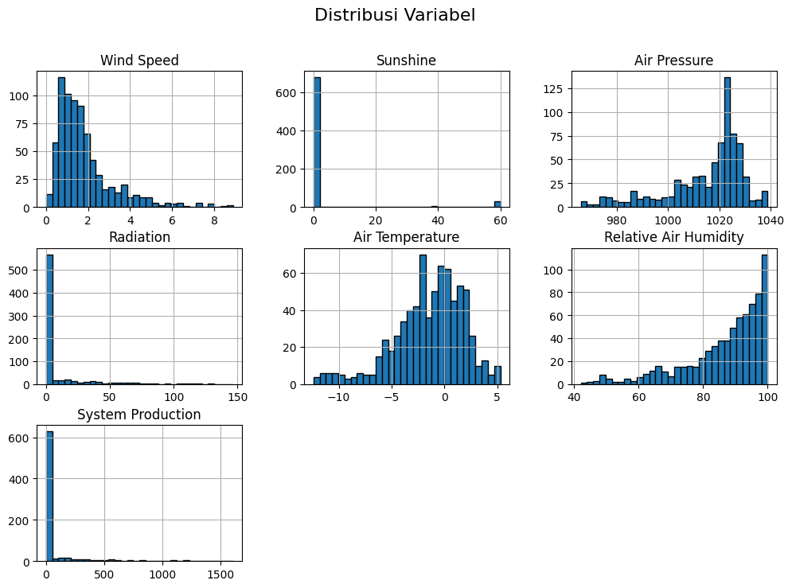
17:00 | 3,8 | 0 | 1009,1 | 0 | 3,2 | 50 | 0
18:00 | 4,7 | 0 | 1,010.0 | 0 | 3,2 | 48 | 0
19:00 | 4,2 | 0 | 1011,2 | 0 | 2,8 | 48 | 0
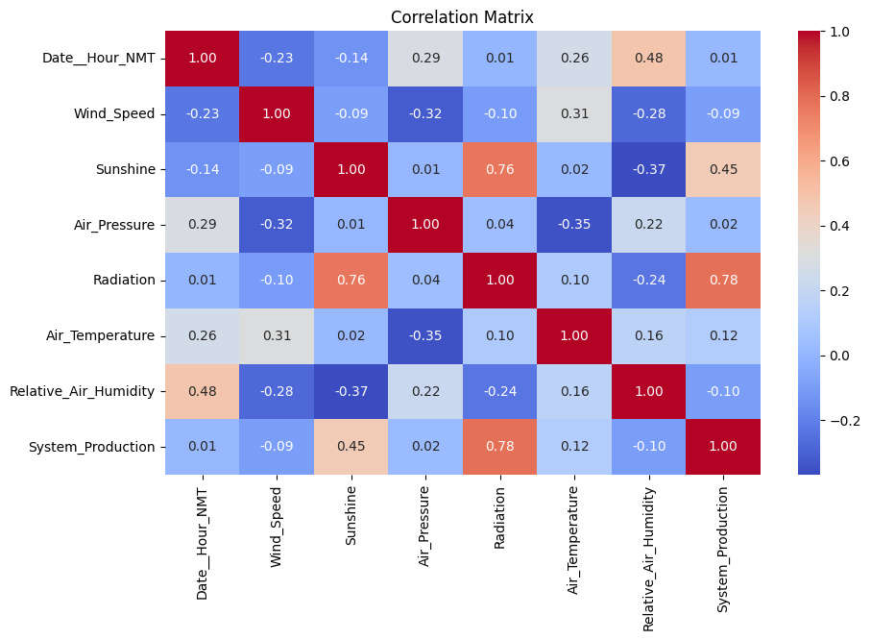
20:00 | 4,8 | 0 | 1012,2 | 0 | 2,3 | 47 | 0
21:00 | 3,3 | 0 | 1012,7 | 0 | 1,5 | 48 | 0
22:00 | 4 | 0 | 1013,1 | 0 | 1,1 | 47 | 0
23:00 | 2,6 | 0 | 1013,4 | 0 | 0,5 | 48 | 0
00:00 | 1,2 | 0 | 1013,6 | 0 | -2,1 | 61 | 0
01:00 | 1,1 | 0 | 1013,3 | 0 | -3 | 65 | 0
02:00 | 1 | 0 | 1013,3 | 0 | -3,1 | 66 | 0
03:00 | 0,7 | 0 | 1013,4 | 0 | -3,4 | 66 | 0
04:00 | 1,4 | 0 | 1013,2 | 0 | -3,4 | 62 | 0
05:00 | 0,6 | 0 | 1013,2 | 0 | -3,4 | 65 | 0
06:00 | 1,5 | 0 | 1012,8 | 0 | -2 | 58 | 0
07:00 | 1,1 | 0 | 1012,5 | 0 | -3 | 64 | 0
08:00 | 0,4 | 0 | 1012,2 | 0 | -3,3 | 67 | 0
09:00 | 1,3 | 0 | 1012,2 | 0 | -3 | 67 | 0
10:00 | 0,4 | 7 | 1012,3 | 6,4 | -3 | 68 | 0
11:00 | 1 | 9 | 1012,3 | 40,1 | -2,3 | 67 | 2,486,667
12:00 | 1 | 60 | 1012,1 | 71,3 | -1 | 59 | 10,873,334
13:00 | 1,5 | 60 | 1011,9 | 97,5 | 0,6 | 52 | 723
14:00 | 1,1 | 60 | 1011,7 | 80 | 0,2 | 51 | 131
15:00 | 1,6 | 60 | 1011,8 | 37 | -0,2 | 50 | 51
16:00 | 2,2 | 17 | 1011,9 | 0,7 | -1 | 51 | 0
17:00 | 1,4 | 0 | 1,012.0 | 0 | -1,6 | 54 | 0
18:00 | 0,7 | 0 | 1012,2 | 0 | -3,6 | 66 | 0
19:00 | 1,5 | 0 | 1011,6 | 0 | -4,4 | 69 | 0
20:00 | 1,3 | 0 | 1011,6 | 0 | -4,4 | 70 | 0
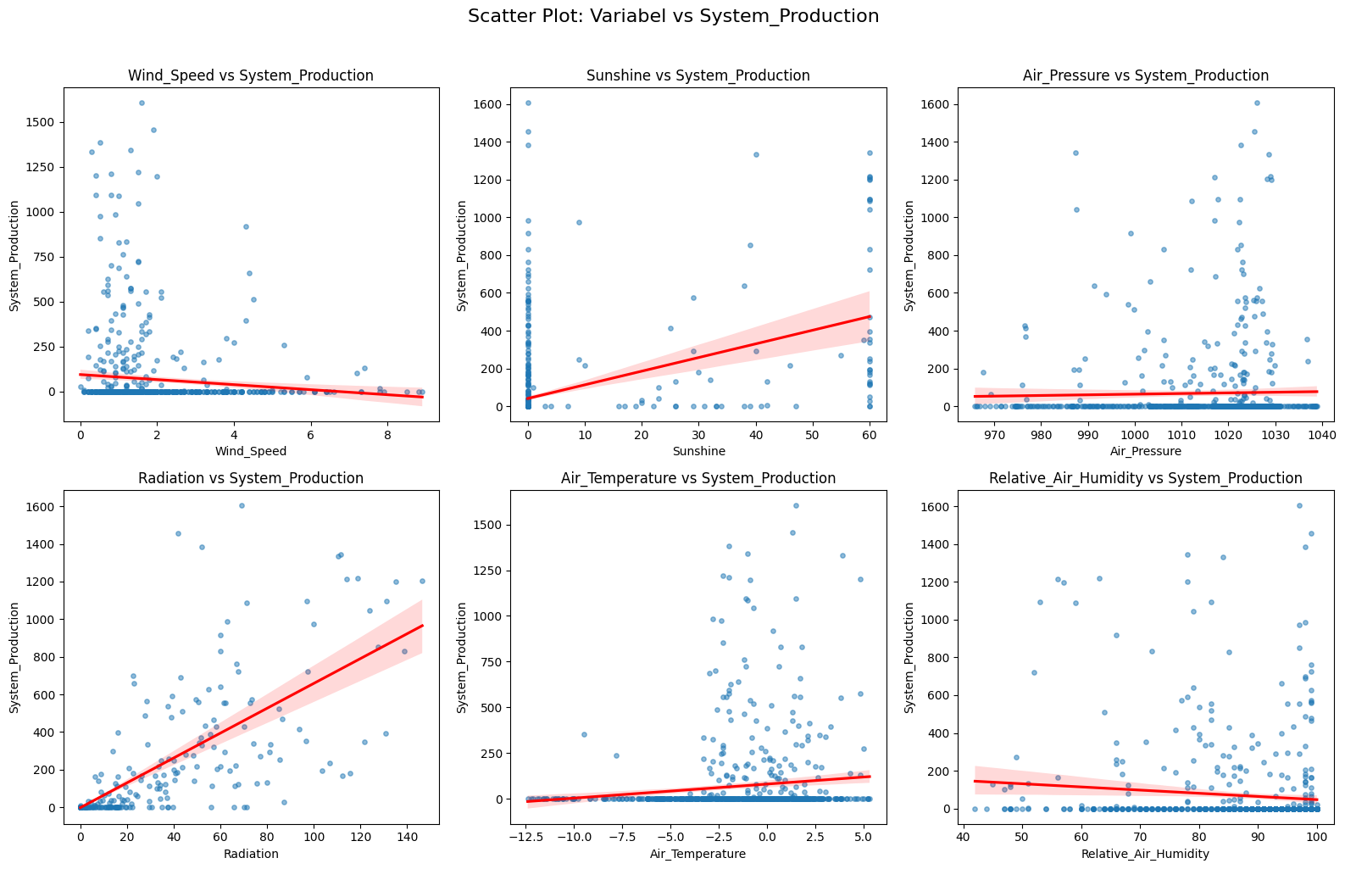
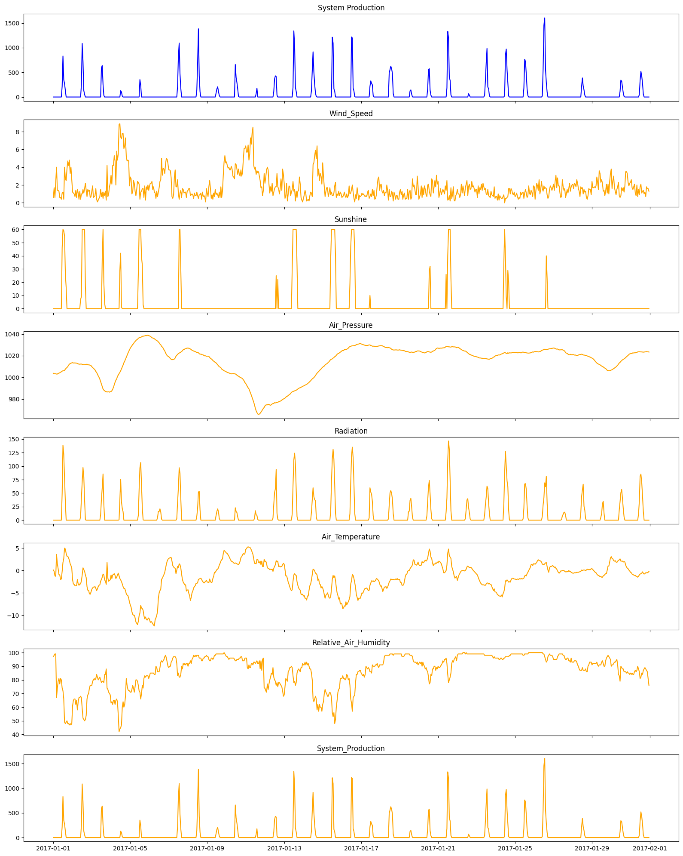
21:00 | 1,4 | 0 | 1011,5 | 0 | -5,2 | 74 | 0
22:00 | 0,6 | 0 | 1011,2 | 0 | -5,3 | 76 | 0
23:00 | 0,7 | 0 | 1010,9 | 0 | -4,8 | 76 | 0
00:00 | 1,3 | 0 | 1009,9 | 0 | -4,2 | 76 | 0
01:00 | 1,9 | 0 | 1009,1 | 0 | -3,9 | 79 | 0
02:00 | 0,6 | 0 | 1008,4 | 0 | -3,7 | 80 | 0
03:00 | 0,7 | 0 | 1007,7 | 0 | -3,7 | 81 | 0
04:00 | 0,8 | 0 | 1006,9 | 0 | -3,6 | 80 | 0
05:00 | 1,6 | 0 | 1005,5 | 0 | -4 | 81 | 0
06:00 | 0,4 | 0 | 1004,5 | 0 | -4,5 | 84 | 0
07:00 | 0,1 | 0 | 1003,1 | 0 | -4,1 | 82 | 0
08:00 | 0,3 | 0 | 1001,4 | 0 | -3,6 | 80 | 0
09:00 | 0,5 | 0 | 1000,1 | 0 | -3,3 | 81 | 0
10:00 | 0,7 | 0 | 998,4 | 0 | -3,2 | 82 | 0
11:00 | 1,5 | 0 | 996,1 | 10,2 | -2,4 | 80 | 0
12:00 | 0,7 | 0 | 993,8 | 39,3 | -2 | 78 | 5,921,666
13:00 | 1,2 | 38 | 991,4 | 59,8 | -1,5 | 79 | 6,388,333
14:00 | 0,5 | 60 | 989,3 | 85,5 | -0,8 | 79 | 2,538,334
15:00 | 1,2 | 20 | 988,3 | 29,5 | -1 | 78 | 333,334
16:00 | 0,8 | 4 | 987,7 | 0 | -2,1 | 84 | 0
17:00 | 1,3 | 0 | 987.0 | 0 | -2,4 | 84 | 0
18:00 | 0,3 | 0 | 986,9 | 0 | -3,1 | 88 | 0
19:00 | 4,2 | 0 | 986,5 | 0 | 1,8 | 74 | 0
20:00 | 0,7 | 0 | 986,7 | 0 | -1,7 | 73 | 0
21:00 | 1 | 0 | 986,7 | 0 | -2,4 | 71 | 0
22:00 | 1,8 | 0 | 986,4 | 0 | -2,2 | 70 | 0
23:00 | 2,2 | 0 | 986,9 | 0 | -2,1 | 69 | 0
00:00 | 3,1 | 0 | 986,9 | 0 | -1 | 63 | 0
01:00 | 2,1 | 0 | 987,7 | 0 | -1,8 | 64 | 0
02:00 | 4,2 | 0 | 989.0 | 0 | -1 | 62 | 0
03:00 | 4,2 | 0 | 990,9 | 0 | -0,9 | 65 | 0
04:00 | 5,3 | 0 | 993,2 | 0 | -0,7 | 65 | 0
05:00 | 4,7 | 0 | 995,5 | 0 | -1,1 | 62 | 0
06:00 | 2 | 0 | 997,4 | 0 | -1,8 | 65 | 0
07:00 | 5,8 | 0 | 998,6 | 0 | -1,5 | 66 | 0
08:00 | 4,8 | 0 | 1000,9 | 0 | -1 | 64 | 0
09:00 | 5,5 | 0 | 1002,2 | 0 | -0,6 | 54 | 0
10:00 | 8,8 | 0 | 1003,5 | 0,7 | -1,2 | 42 | 0
11:00 | 8,9 | 29 | 1004,7 | 37,6 | -1,8 | 44 | 0
12:00 | 7,4 | 42 | 1006,1 | 75,5 | -2,1 | 45 | 1,289,166
13:00 | 7,2 | 1 | 1007,9 | 33,7 | -2,5 | 47 | 102
14:00 | 7,8 | 0 | 1009,8 | 21,8 | -3 | 60 | 18
15:00 | 7,8 | 0 | 1011,4 | 15,7 | -3,6 | 64 | 0
16:00 | 6,1 | 0 | 1013,5 | 0 | -4 | 60 | 0
17:00 | 6,4 | 0 | 1014,9 | 0 | -4 | 62 | 0
18:00 | 7,3 | 0 | 1016,8 | 0 | -4,5 | 68 | 0
19:00 | 5,2 | 0 | 1018,5 | 0 | -5,2 | 81 | 0
20:00 | 4,7 | 0 | 1020,4 | 0 | -5,5 | 76 | 0
21:00 | 4,8 | 0 | 1022,2 | 0 | -5,6 | 73 | 0
22:00 | 4,7 | 0 | 1023,9 | 0 | -6,2 | 72 | 0
23:00 | 1,9 | 0 | 1025,5 | 0 | -7,1 | 72 | 0
00:00 | 2,9 | 0 | 1026,9 | 0 | -7,7 | 71 | 0
01:00 | 2,7 | 0 | 1028,2 | 0 | -8,2 | 71 | 0
02:00 | 1 | 0 | 1029,2 | 0 | -9,2 | 73 | 0
03:00 | 1,2 | 0 | 1030,4 | 0 | -9,8 | 76 | 0
04:00 | 2,5 | 0 | 1,031.0 | 0 | -10 | 74 | 0
05:00 | 2,2 | 0 | 1032,4 | 0 | -10 | 71 | 0
06:00 | 1,3 | 0 | 1033,1 | 0 | -10,6 | 75 | 0
07:00 | 0,8 | 0 | 1,034.0 | 0 | -11,5 | 80 | 0
08:00 | 1,5 | 0 | 1034,7 | 0 | -11,8 | 80 | 0
09:00 | 2,4 | 0 | 1035,2 | 0 | -12,1 | 79 | 0
10:00 | 2,3 | 26 | 1,036.0 | 8,6 | -11,4 | 76 | 0
11:00 | 2,1 | 60 | 1036,6 | 56,1 | -10,1 | 72 | 0
12:00 | 0,4 | 60 | 1036,7 | 96,8 | -9,5 | 71 | 3,531,667
13:00 | 1,2 | 60 | 1036,9 | 106,7 | -7,8 | 66 | 236
14:00 | 1,3 | 39 | 1037,4 | 65,9 | -8,4 | 70 | 0
15:00 | 1,6 | 33 | 1037,9 | 22,3 | -8,5 | 76 | 0
16:00 | 1,6 | 3 | 1,038.0 | 0,6 | -8,9 | 74 | 0
17:00 | 0,6 | 0 | 1038,1 | 0 | -10,1 | 81 | 0
18:00 | 1,9 | 0 | 1038,3 | 0 | -10,8 | 83 | 0
19:00 | 0,3 | 0 | 1038,6 | 0 | -10,4 | 82 | 0
20:00 | 1,8 | 0 | 1038,5 | 0 | -10,9 | 83 | 0
21:00 | 1,5 | 0 | 1038,7 | 0 | -11,1 | 83 | 0
22:00 | 2 | 0 | 1038,9 | 0 | -10,8 | 83 | 0
23:00 | 1,4 | 0 | 1038,5 | 0 | -10,6 | 81 | 0
00:00 | 1,9 | 0 | 1038,3 | 0 | -11 | 83 | 0
01:00 | 2,2 | 0 | 1037,8 | 0 | -11,6 | 85 | 0
02:00 | 2,2 | 0 | 1037,3 | 0 | -11,4 | 85 | 0
03:00 | 2,4 | 0 | 1036,5 | 0 | -11,6 | 85 | 0
04:00 | 1,5 | 0 | 1036,4 | 0 | -11,9 | 85 | 0
05:00 | 1,8 | 0 | 1,036.0 | 0 | -12,2 | 85 | 0
06:00 | 1,2 | 0 | 1035,7 | 0 | -12,4 | 84 | 0
07:00 | 1,1 | 0 | 1,035.0 | 0 | -11 | 84 | 0
08:00 | 0,5 | 0 | 1034,5 | 0 | -10,6 | 90 | 0
09:00 | 1,3 | 0 | 1033,9 | 0 | -10 | 89 | 0
10:00 | 0,7 | 0 | 1033,6 | 5 | -9,2 | 86 | 0
11:00 | 1,2 | 0 | 1032,7 | 16,1 | -6,2 | 86 | 0
12:00 | 1,7 | 0 | 1031,9 | 16,2 | -5 | 86 | 0
13:00 | 2,4 | 0 | 1030,8 | 21 | -4,5 | 89 | 0
14:00 | 2,6 | 0 | 1030,1 | 15,1 | -4,2 | 93 | 0
15:00 | 5 | 0 | 1028,7 | 1,9 | -2 | 94 | 0
16:00 | 3,1 | 0 | 1,028.0 | 0 | -1,7 | 93 | 0
17:00 | 3,9 | 0 | 1,027.0 | 0 | -1,3 | 94 | 0
18:00 | 3,8 | 0 | 1025,5 | 0 | -0,9 | 95 | 0
19:00 | 3,3 | 0 | 1024,4 | 0 | -0,4 | 97 | 0
20:00 | 4,4 | 0 | 1022,6 | 0 | 0,5 | 98 | 0
21:00 | 5 | 0 | 1021,2 | 0 | 1,4 | 96 | 0
22:00 | 4,9 | 0 | 1020,1 | 0 | 2,1 | 93 | 0
23:00 | 4,4 | 0 | 1019,5 | 0 | 2,5 | 90 | 0
00:00 | 3,7 | 0 | 1019,1 | 0 | 2,7 | 89 | 0
01:00 | 3,7 | 0 | 1018,3 | 0 | 2,8 | 90 | 0
02:00 | 3,6 | 0 | 1017,4 | 0 | 2,9 | 90 | 0
03:00 | 2,8 | 0 | 1016,7 | 0 | 2,9 | 93 | 0
04:00 | 0,7 | 0 | 1016,3 | 0 | 2,1 | 94 | 0
05:00 | 0,5 | 0 | 1016,5 | 0 | 1,1 | 96 | 0
06:00 | 0,9 | 0 | 1016,6 | 0 | 0,8 | 97 | 0
07:00 | 2,9 | 0 | 1,017.0 | 0 | 0,6 | 97 | 0
08:00 | 3,7 | 0 | 1017,9 | 0 | 0,5 | 97 | 0
09:00 | 1,8 | 0 | 1019,6 | 0 | -0,7 | 96 | 0
10:00 | 1,8 | 0 | 1020,4 | 2,9 | 0,1 | 92 | 0
11:00 | 2,6 | 0 | 1021,2 | 33,4 | 0,9 | 83 | 218
12:00 | 1 | 0 | 1,022.0 | 60 | 0,7 | 85 | 8,301,667
13:00 | 0,4 | 60 | 1022,5 | 97,1 | 1,5 | 82 | 10,951,666
14:00 | 1,1 | 60 | 1022,8 | 86,6 | 1,3 | 82 | 472
15:00 | 1,4 | 30 | 1023,3 | 40,6 | 0,6 | 84 | 1,793,333
16:00 | 0,6 | 0 | 1023,8 | 0 | -0,8 | 90 | 0
17:00 | 1,6 | 0 | 1024,6 | 0 | -2 | 88 | 0
18:00 | 1,5 | 0 | 1025,5 | 0 | -2,6 | 92 | 0
19:00 | 1,1 | 0 | 1025,7 | 0 | -2,9 | 91 | 0
20:00 | 1,2 | 0 | 1026,2 | 0 | -3,2 | 92 | 0
21:00 | 1,2 | 0 | 1026,5 | 0 | -3,2 | 91 | 0
22:00 | 0,6 | 0 | 1026,8 | 0 | -4,6 | 92 | 0
23:00 | 1,3 | 0 | 1027,1 | 0 | -4,4 | 92 | 0
00:00 | 1,4 | 0 | 1026,9 | 0 | -4,3 | 90 | 0
01:00 | 1,6 | 0 | 1,027.0 | 0 | -5,1 | 92 | 0
02:00 | 1,6 | 0 | 1026,4 | 0 | -5,6 | 92 | 0
03:00 | 0,8 | 0 | 1026,2 | 0 | -6,7 | 94 | 0
04:00 | 0,9 | 0 | 1025,7 | 0 | -6 | 92 | 0
05:00 | 1 | 0 | 1,025.0 | 0 | -5 | 95 | 0
06:00 | 0,9 | 0 | 1024,8 | 0 | -4,6 | 96 | 0
07:00 | 0,5 | 0 | 1024,3 | 0 | -3,9 | 98 | 0
08:00 | 1,1 | 0 | 1024,1 | 0 | -3,6 | 97 | 0
09:00 | 0,8 | 0 | 1023,9 | 0 | -3,4 | 98 | 0
10:00 | 0,8 | 0 | 1023,4 | 0 | -2,9 | 97 | 0
11:00 | 1,2 | 0 | 1,023.0 | 7,7 | -2,9 | 98 | 1,418,333
12:00 | 0,8 | 0 | 1023,2 | 22,7 | -2,7 | 98 | 6,998,334
13:00 | 0,5 | 0 | 1022,7 | 52,1 | -2 | 98 | 13,841,667
14:00 | 0,9 | 0 | 1021,9 | 53,4 | -1,9 | 96 | 432
15:00 | 0,9 | 0 | 1021,4 | 19,2 | -1,8 | 96 | 1,064,999
16:00 | 1,1 | 0 | 1021,5 | 0 | -1,7 | 96 | 0
17:00 | 0,4 | 0 | 1021,2 | 0 | -2 | 94 | 0
18:00 | 1,2 | 0 | 1020,9 | 0 | -2,4 | 94 | 0
19:00 | 0,7 | 0 | 1020,7 | 0 | -2,6 | 96 | 0
20:00 | 0,8 | 0 | 1020,1 | 0 | -2,8 | 96 | 0
21:00 | 0,6 | 0 | 1019,9 | 0 | -2,6 | 97 | 0
22:00 | 0,1 | 0 | 1019,9 | 0 | -2,4 | 97 | 0
23:00 | 1,6 | 0 | 1019,5 | 0 | -2,2 | 98 | 0
00:00 | 1,1 | 0 | 1019,6 | 0 | -2,6 | 97 | 0
01:00 | 0,7 | 0 | 1019,5 | 0 | -2,6 | 97 | 0
02:00 | 1,8 | 0 | 1019,4 | 0 | -2,7 | 95 | 0
03:00 | 2,5 | 0 | 1018,4 | 0 | -1,9 | 94 | 0
04:00 | 1,6 | 0 | 1017,6 | 0 | -2,4 | 94 | 0
05:00 | 0,5 | 0 | 1017,1 | 0 | -2,7 | 96 | 0
06:00 | 0,9 | 0 | 1016,5 | 0 | -2,6 | 96 | 0
07:00 | 0,4 | 0 | 1015,6 | 0 | -1,8 | 95 | 0
08:00 | 1,1 | 0 | 1,015.0 | 0 | -1,3 | 96 | 0
09:00 | 0,7 | 0 | 1014,5 | 0 | -0,4 | 98 | 0
10:00 | 1,5 | 0 | 1013,8 | 0 | -0,4 | 98 | 0
11:00 | 0,9 | 0 | 1013,4 | 8,7 | -0,1 | 99 | 80
12:00 | 1,1 | 0 | 1012,5 | 16,1 | 0,2 | 99 | 1,638,333
13:00 | 0,9 | 0 | 1011,7 | 20,9 | 0,3 | 99 | 208
14:00 | 0,6 | 0 | 1010,7 | 15,7 | 0,6 | 99 | 1,125,001
15:00 | 1,2 | 0 | 1009,8 | 3,2 | 1,2 | 99 | 32
16:00 | 0,6 | 0 | 1009,5 | 0 | 1,6 | 99 | 0
17:00 | 1,8 | 0 | 1008,9 | 0 | 2,1 | 99 | 0
18:00 | 0,6 | 0 | 1007,7 | 0 | 2,4 | 99 | 0
19:00 | 1,3 | 0 | 1007,2 | 0 | 2,6 | 99 | 0
20:00 | 3,1 | 0 | 1006,7 | 0 | 3,8 | 99 | 0
21:00 | 4,6 | 0 | 1006,1 | 0 | 4,5 | 100 | 0
22:00 | 5,3 | 0 | 1005,9 | 0 | 4,3 | 99 | 0
23:00 | 4,5 | 0 | 1005,4 | 0 | 4,1 | 98 | 0
00:00 | 4,6 | 0 | 1005,1 | 0 | 3,9 | 97 | 0
01:00 | 4,2 | 0 | 1004,6 | 0 | 3,8 | 97 | 0
02:00 | 3,9 | 0 | 1004,4 | 0 | 3,5 | 96 | 0
03:00 | 4 | 0 | 1004,1 | 0 | 3,2 | 95 | 0
04:00 | 3,7 | 0 | 1003,8 | 0 | 2,8 | 96 | 0
05:00 | 3,7 | 0 | 1003,5 | 0 | 2,4 | 96 | 0
06:00 | 4,1 | 0 | 1003,3 | 0 | 2,1 | 96 | 0
07:00 | 3,8 | 0 | 1003,3 | 0 | 2 | 96 | 0
08:00 | 3 | 0 | 1003,5 | 0 | 1,9 | 96 | 0
09:00 | 2,9 | 0 | 1003,6 | 0 | 1,7 | 96 | 0
10:00 | 2,7 | 0 | 1003,3 | 0 | 1,6 | 95 | 0
11:00 | 4,4 | 0 | 1003,2 | 23 | 1,7 | 94 | 6,604,999
12:00 | 4,3 | 0 | 1002,8 | 16,1 | 1,6 | 94 | 3,971,667
13:00 | 3,8 | 0 | 1002,1 | 14 | 1,5 | 95 | 2,961,667
14:00 | 3,2 | 0 | 1001,5 | 6,1 | 1,4 | 95 | 1,626,667
15:00 | 3,8 | 0 | 1001,1 | 0 | 1,3 | 95 | 12
16:00 | 3,2 | 0 | 1000,7 | 0 | 1,6 | 96 | 0
17:00 | 3 | 0 | 1,000.0 | 0 | 2,1 | 96 | 0
18:00 | 3,7 | 0 | 999,7 | 0 | 2,9 | 97 | 0
19:00 | 3 | 0 | 999,4 | 0 | 3,1 | 97 | 0
20:00 | 3,4 | 0 | 998,8 | 0 | 3,5 | 94 | 0
21:00 | 4,9 | 0 | 997,9 | 0 | 3,8 | 94 | 0
22:00 | 6,1 | 0 | 996,8 | 0 | 3,6 | 94 | 0
23:00 | 6,1 | 0 | 995,2 | 0 | 3,8 | 96 | 0
00:00 | 6,4 | 0 | 994,4 | 0 | 4,7 | 96 | 0
01:00 | 5,7 | 0 | 993,1 | 0 | 4,9 | 96 | 0
02:00 | 5,7 | 0 | 991,7 | 0 | 5,2 | 89 | 0
03:00 | 6,5 | 0 | 990,4 | 0 | 5,3 | 88 | 0
04:00 | 4,8 | 0 | 989,4 | 0 | 5,2 | 91 | 0
05:00 | 5,5 | 0 | 987,5 | 0 | 5,2 | 89 | 0
06:00 | 7,3 | 0 | 985,5 | 0 | 5 | 89 | 0
07:00 | 6,6 | 0 | 983,6 | 0 | 4,6 | 92 | 0
08:00 | 7,9 | 0 | 981,4 | 0 | 4,1 | 92 | 0
09:00 | 8,5 | 0 | 979,2 | 0 | 3,6 | 91 | 0
10:00 | 4,2 | 0 | 977,1 | 0 | 2,6 | 93 | 0
11:00 | 3,8 | 0 | 974,5 | 3,6 | 1,6 | 93 | 0
12:00 | 4 | 0 | 971,5 | 17,5 | 1,6 | 92 | 0
13:00 | 3,2 | 0 | 969,2 | 10,1 | 1,5 | 93 | 66
14:00 | 3,6 | 0 | 967,6 | 8,7 | 2,5 | 94 | 1,783,334
15:00 | 3,4 | 0 | 966,3 | 1,4 | 2,5 | 92 | 0
16:00 | 3,5 | 0 | 965,9 | 0 | 1,8 | 92 | 0
17:00 | 3 | 0 | 966,2 | 0 | 1,7 | 94 | 0
18:00 | 2,5 | 0 | 966,9 | 0 | 2,1 | 88 | 0
19:00 | 1,7 | 0 | 968.0 | 0 | 1,3 | 94 | 0
20:00 | 1,8 | 0 | 969.0 | 0 | 2,1 | 87 | 0
21:00 | 0,8 | 0 | 970,3 | 0 | 0,9 | 95 | 0
22:00 | 1,4 | 0 | 971,4 | 0 | 0,9 | 96 | 0
23:00 | 3,3 | 0 | 972,3 | 0 | 2,5 | 74 | 0
00:00 | 2,2 | 0 | 973,7 | 0 | 2 | 74 | 0
01:00 | 2,9 | 0 | 974,5 | 0 | 2,1 | 72 | 0
02:00 | 3,7 | 0 | 974,7 | 0 | 1,6 | 71 | 0
03:00 | 4 | 0 | 974,7 | 0 | 0,6 | 77 | 0
04:00 | 3,7 | 0 | 975,2 | 0 | 0,5 | 73 | 0
05:00 | 2,1 | 0 | 975.0 | 0 | 0,4 | 77 | 0
06:00 | 1,1 | 0 | 974,6 | 0 | 0,2 | 80 | 0
07:00 | 1,8 | 0 | 974,3 | 0 | 0,3 | 82 | 0
08:00 | 1,3 | 0 | 974,9 | 0 | 0,2 | 85 | 0
09:00 | 2,2 | 0 | 975,5 | 0 | 0,3 | 84 | 0
10:00 | 0,8 | 0 | 975,9 | 3,9 | -0,2 | 89 | 0
11:00 | 1,2 | 0 | 976.0 | 29,4 | 0,5 | 82 | 113
12:00 | 1,6 | 0 | 976,7 | 51,5 | 0,9 | 80 | 368
13:00 | 1,8 | 0 | 976,5 | 58 | 1,3 | 79 | 429
14:00 | 1,8 | 25 | 976,7 | 93,8 | 2,2 | 76 | 4,143,333
15:00 | 3,3 | 0 | 976,9 | 13 | 1,9 | 78 | 388,333
16:00 | 1,8 | 22 | 977,1 | 1,7 | 2,1 | 75 | 0
17:00 | 1,6 | 0 | 977,5 | 0 | 0,9 | 78 | 0
18:00 | 1 | 0 | 977,7 | 0 | 1 | 78 | 0
19:00 | 1,6 | 0 | 978,1 | 0 | 0,8 | 77 | 0
20:00 | 2,7 | 0 | 978,4 | 0 | 0,9 | 76 | 0
21:00 | 1,4 | 0 | 979,1 | 0 | 0,9 | 75 | 0
22:00 | 3,8 | 0 | 979,6 | 0 | 1,3 | 72 | 0
23:00 | 3,2 | 0 | 980,1 | 0 | 1,6 | 68 | 0
00:00 | 5)) | 0 | 980,4 | 0 | 1,4 | 69 | 0
01:00 | 0,5 | 0 | 980,9 | 0 | 0,2 | 75 | 0
02:00 | 0,8 | 0 | 981,7 | 0 | -1,2 | 81 | 0
03:00 | 2,2 | 0 | 982,4 | 0 | -1,2 | 80 | 0
04:00 | 0,2 | 0 | 982,7 | 0 | -1,8 | 79 | 0
05:00 | 1 | 0 | 983,3 | 0 | -2,6 | 86 | 0
06:00 | 1,9 | 0 | 983,9 | 0 | -3,1 | 87 | 0
07:00 | 1,8 | 0 | 984,3 | 0 | -3,7 | 89 | 0
08:00 | 0,8 | 0 | 985,3 | 0 | -4,2 | 89 | 0
09:00 | 1,2 | 0 | 986,1 | 0 | -4,5 | 90 | 0
10:00 | 1,5 | 31 | 986,7 | 11,7 | -4,3 | 89 | 0
11:00 | 2,4 | 60 | 987.0 | 64,1 | -2,4 | 83 | 1,945,001
12:00 | 1,3 | 60 | 987,3 | 111,5 | -1 | 78 | 13,426,666
13:00 | 1,5 | 60 | 987,6 | 124 | -0,7 | 79 | 10,441,666
14:00 | 0,2 | 60 | 988.0 | 103,6 | -1 | 76 | 1,923,333
15:00 | 1,3 | 60 | 988,2 | 56,2 | -1,1 | 78 | 1,109,999
16:00 | 0,6 | 33 | 988,7 | 6,7 | -2,5 | 85 | 0
17:00 | 1,3 | 0 | 989,3 | 0 | -3,3 | 87 | 0
18:00 | 1,4 | 0 | 989,8 | 0 | -3,9 | 88 | 0
19:00 | 2,9 | 0 | 990,3 | 0 | -4,2 | 87 | 0
20:00 | 2,1 | 0 | 990,5 | 0 | -4,4 | 86 | 0
21:00 | 0,6 | 0 | 990,9 | 0 | -5,3 | 89 | 0
22:00 | 0,3 | 0 | 991,3 | 0 | -5,4 | 89 | 0
23:00 | 0,1 | 0 | 991,8 | 0 | -5,3 | 92 | 0
00:00 | 0,5 | 0 | 992,1 | 0 | -5,7 | 91 | 0
01:00 | 0,9 | 0 | 992,3 | 0 | -5,6 | 91 | 0
02:00 | 1,4 | 0 | 992,9 | 0 | -6,2 | 93 | 0
03:00 | 1 | 0 | 993,2 | 0 | -6,2 | 91 | 0
04:00 | 0,2 | 0 | 993,7 | 0 | -6,6 | 93 | 0
05:00 | 0,3 | 0 | 994,1 | 0 | -5,7 | 91 | 0
06:00 | 0,4 | 0 | 994,8 | 0 | -5,7 | 92 | 0
07:00 | 0,2 | 0 | 995,4 | 0 | -4,4 | 90 | 0
08:00 | 0,8 | 0 | 996,2 | 0 | -3,4 | 88 | 0
09:00 | 1,2 | 0 | 996,9 | 0 | -3 | 88 | 0
10:00 | 1,1 | 0 | 997,8 | 14,8 | -2,1 | 85 | 128
11:00 | 0,7 | 0 | 998,6 | 37,3 | -0,9 | 80 | 5,378,333
12:00 | 4,3 | 0 | 999,2 | 60 | 0,3 | 66 | 9,176,666
13:00 | 4,5 | 0 | 999,8 | 43,6 | 0,2 | 64 | 5,114,999
14:00 | 5,3 | 0 | 1000,7 | 37,8 | -0,1 | 66 | 2,588,333
15:00 | 5,9 | 0 | 1001,7 | 36,4 | -0,6 | 68 | 796,667
16:00 | 5 | 0 | 1002,9 | 6,2 | -0,7 | 66 | 103,333
17:00 | 6,4 | 0 | 1003,9 | 0 | -1 | 58 | 0
18:00 | 3 | 0 | 1004,7 | 0 | -2,2 | 62 | 0
19:00 | 3,8 | 0 | 1005,5 | 0 | -1,9 | 57 | 0
20:00 | 2,5 | 0 | 1006,3 | 0 | -3 | 62 | 0
21:00 | 3,3 | 0 | 1007,1 | 0 | -3,1 | 60 | 0
22:00 | 3 | 0 | 1007,8 | 0 | -3,9 | 60 | 0
23:00 | 2,1 | 0 | 1008,7 | 0 | -3,6 | 57 | 0
00:00 | 4,5 | 0 | 1009,4 | 0 | -3,9 | 62 | 0
01:00 | 3 | 0 | 1010,1 | 0 | -4,5 | 64 | 0
02:00 | 1,8 | 0 | 1010,5 | 0 | -5,4 | 70 | 0
03:00 | 0,7 | 0 | 1011,5 | 0 | -6,2 | 73 | 0
04:00 | 1,3 | 0 | 1012,1 | 0 | -5,5 | 71 | 0
05:00 | 1,7 | 0 | 1012,5 | 0 | -5,4 | 70 | 0
06:00 | 1,7 | 0 | 1013,1 | 0 | -5 | 68 | 0
07:00 | 0,7 | 0 | 1013,9 | 0 | -5,5 | 68 | 0
08:00 | 1,1 | 0 | 1014,5 | 0 | -6,1 | 70 | 0
09:00 | 1,7 | 0 | 1015,6 | 0 | -6,2 | 71 | 0
10:00 | 0,9 | 38 | 1016,4 | 16,3 | -5,8 | 70 | 0
11:00 | 1,2 | 60 | 1016,8 | 71,4 | -4,1 | 67 | 0
12:00 | 0,8 | 60 | 1017,1 | 114,2 | -2 | 56 | 12,128,333
13:00 | 0,8 | 60 | 1017,8 | 131 | -1,1 | 53 | 1,094
14:00 | 1,1 | 60 | 1018,3 | 112,4 | -1,6 | 56 | 1,666,667
15:00 | 1,9 | 60 | 1019,1 | 66 | -1,2 | 48 | 1,153,334
16:00 | 2,3 | 41 | 1019,5 | 13,1 | -2,2 | 51 | 1
17:00 | 0,6 | 0 | 1020,4 | 0 | -3,8 | 60 | 0
18:00 | 1 | 0 | 1021,3 | 0 | -5 | 65 | 0
19:00 | 0,8 | 0 | 1021,9 | 0 | -5,6 | 71 | 0
20:00 | 1,3 | 0 | 1022,1 | 0 | -6,4 | 73 | 0
21:00 | 0,8 | 0 | 1022,8 | 0 | -6,1 | 74 | 0
22:00 | 1,2 | 0 | 1023,3 | 0 | -7,5 | 81 | 0
23:00 | 1 | 0 | 1023,8 | 0 | -7,3 | 81 | 0
00:00 | 0,6 | 0 | 1024,5 | 0 | -7,5 | 81 | 0
01:00 | 0,7 | 0 | 1024,8 | 0 | -8,5 | 83 | 0
02:00 | 0,8 | 0 | 1024,7 | 0 | -8,4 | 81 | 0
03:00 | 1,2 | 0 | 1025,6 | 0 | -7,9 | 81 | 0
04:00 | 0,8 | 0 | 1025,7 | 0 | -8 | 80 | 0
05:00 | 0,6 | 0 | 1025,6 | 0 | -7 | 81 | 0
06:00 | 1 | 0 | 1,026.0 | 0 | -7,7 | 84 | 0
07:00 | 0,6 | 0 | 1026,4 | 0 | -7,3 | 83 | 0
08:00 | 0,8 | 0 | 1,027.0 | 0 | -7 | 80 | 0
09:00 | 1,9 | 0 | 1,028.0 | 0 | -6,5 | 81 | 0
10:00 | 1 | 19 | 1028,4 | 12,1 | -5,8 | 76 | 0
11:00 | 1,1 | 47 | 1028,7 | 70,1 | -3 | 66 | 0
12:00 | 1,5 | 60 | 1,029.0 | 118,9 | -2,3 | 63 | 12,185,833
13:00 | 2 | 60 | 1029,1 | 135,1 | -0,9 | 57 | 1,198
14:00 | 1,2 | 60 | 1029,2 | 115,6 | -1,1 | 67 | 1,825,001
15:00 | 0,5 | 60 | 1029,3 | 67,6 | -1,8 | 68 | 122
16:00 | 0,1 | 42 | 1029,4 | 12,8 | -2,7 | 69 | 61,667
17:00 | 0,9 | 0 | 1029,7 | 0 | -3,8 | 78 | 0
18:00 | 0,5 | 0 | 1030,2 | 0 | -5,4 | 84 | 0
19:00 | 1,7 | 0 | 1030,4 | 0 | -6 | 84 | 0
20:00 | 1 | 0 | 1030,7 | 0 | -6,7 | 86 | 0
21:00 | 0,3 | 0 | 1030,8 | 0 | -6,2 | 86 | 0
22:00 | 0,8 | 0 | 1031,1 | 0 | -6,2 | 87 | 0
23:00 | 0,7 | 0 | 1031,2 | 0 | -6,2 | 87 | 0
00:00 | 0,8 | 0 | 1030,9 | 0 | -5,6 | 85 | 0
01:00 | 1,1 | 0 | 1030,6 | 0 | -5 | 84 | 0
02:00 | 0,9 | 0 | 1030,3 | 0 | -5,1 | 83 | 0
03:00 | 1 | 0 | 1030,1 | 0 | -4,7 | 84 | 0
04:00 | 0,8 | 0 | 1029,8 | 0 | -4,2 | 82 | 0
05:00 | 0,7 | 0 | 1029,6 | 0 | -4 | 84 | 0
06:00 | 0,8 | 0 | 1029,5 | 0 | -4 | 90 | 0
07:00 | 0,7 | 0 | 1029,5 | 0 | -3,9 | 89 | 0
08:00 | 1,2 | 0 | 1029,5 | 0 | -4,2 | 88 | 0
09:00 | 1,4 | 0 | 1029,7 | 0 | -4,5 | 89 | 0
10:00 | 0,5 | 0 | 1,030.0 | 4,2 | -4,4 | 88 | 0
11:00 | 0,7 | 10 | 1029,9 | 60 | -3,3 | 86 | 218
12:00 | 1 | 0 | 1029,4 | 51,9 | -2,8 | 86 | 328
13:00 | 0,7 | 0 | 1029,2 | 48,3 | -2,3 | 85 | 2,768,334
14:00 | 1,5 | 0 | 1028,8 | 34,5 | -2,4 | 91 | 2,471,667
15:00 | 0,8 | 0 | 1028,8 | 8,3 | -2,3 | 90 | 323,334
16:00 | 1,4 | 0 | 1028,8 | 0 | -2,5 | 90 | 0
17:00 | 0,4 | 0 | 1028,7 | 0 | -2,4 | 90 | 0
18:00 | 0,5 | 0 | 1028,6 | 0 | -2,2 | 91 | 0
19:00 | 0,9 | 0 | 1028,6 | 0 | -1,8 | 91 | 0
20:00 | 1,9 | 0 | 1028,7 | 0 | -1,9 | 92 | 0
21:00 | 2,7 | 0 | 1028,8 | 0 | -2,1 | 90 | 0
22:00 | 2,9 | 0 | 1,029.0 | 0 | -2,3 | 89 | 0
23:00 | 1,4 | 0 | 1029,1 | 0 | -2,9 | 91 | 0
00:00 | 2 | 0 | 1029,3 | 0 | -3,5 | 91 | 0
01:00 | 2,1 | 0 | 1029,3 | 0 | -3,4 | 91 | 0
02:00 | 1,3 | 0 | 1029,3 | 0 | -4 | 91 | 0
03:00 | 1,1 | 0 | 1028,9 | 0 | -4,7 | 91 | 0
04:00 | 1,4 | 0 | 1028,6 | 0 | -4,2 | 93 | 0
05:00 | 0,8 | 0 | 1028,2 | 0 | -3,7 | 97 | 0
06:00 | 1,2 | 0 | 1027,7 | 0 | -3,7 | 98 | 0
07:00 | 1,1 | 0 | 1027,5 | 0 | -3,6 | 98 | 0
08:00 | 2 | 0 | 1027,6 | 0 | -4 | 98 | 0
09:00 | 1,4 | 0 | 1027,4 | 0 | -3,7 | 98 | 0
10:00 | 0,3 | 0 | 1027,6 | 2,2 | -3,2 | 98 | 0
11:00 | 1,5 | 0 | 1027,4 | 27,8 | -2,6 | 98 | 489
12:00 | 0,7 | 0 | 1027,2 | 50,5 | -2,3 | 99 | 5,584,999
13:00 | 0,7 | 0 | 1026,7 | 54,8 | -1,9 | 99 | 6,256,666
14:00 | 1,3 | 0 | 1,026.0 | 49,5 | -2 | 99 | 5,738,333
15:00 | 1,1 | 0 | 1025,6 | 38,8 | -2 | 99 | 4,783,333
16:00 | 0,2 | 0 | 1025,3 | 12,2 | -2 | 98 | 726,667
17:00 | 1,2 | 0 | 1025,3 | 0 | -2 | 99 | 0
18:00 | 0,9 | 0 | 1025,3 | 0 | -2,1 | 99 | 0
19:00 | 0,4 | 0 | 1025,4 | 0 | -1,9 | 99 | 0
20:00 | 0,8 | 0 | 1025,4 | 0 | -2 | 99 | 0
21:00 | 0,8 | 0 | 1025,2 | 0 | -1,8 | 99 | 0
22:00 | 0,4 | 0 | 1025,3 | 0 | -2,1 | 99 | 0
23:00 | 0,4 | 0 | 1025,2 | 0 | -2 | 99 | 0
00:00 | 1,2 | 0 | 1025,5 | 0 | -2 | 99 | 0
01:00 | 1,5 | 0 | 1025,2 | 0 | -2,7 | 99 | 0
02:00 | 0,9 | 0 | 1025,2 | 0 | -2,7 | 99 | 0
03:00 | 1,3 | 0 | 1024,9 | 0 | -3,3 | 97 | 0
04:00 | 0,4 | 0 | 1024,9 | 0 | -3,3 | 97 | 0
05:00 | 0,9 | 0 | 1024,7 | 0 | -3,2 | 97 | 0
06:00 | 1,1 | 0 | 1024,6 | 0 | -2,4 | 98 | 0
07:00 | 0,4 | 0 | 1024,1 | 0 | -1,4 | 99 | 0
08:00 | 0,5 | 0 | 1023,9 | 0 | -0,9 | 99 | 0
09:00 | 0,5 | 0 | 1023,8 | 0 | -0,8 | 99 | 0
10:00 | 1,5 | 0 | 1023,8 | 0 | -0,2 | 99 | 0
11:00 | 0,4 | 0 | 1023,5 | 15,5 | 0 | 99 | 0
12:00 | 1,2 | 0 | 1023,2 | 16,6 | 0 | 99 | 0
13:00 | 1,4 | 0 | 1023,2 | 36,5 | 0,4 | 98 | 124
14:00 | 0,4 | 0 | 1023,2 | 40,4 | 0,7 | 98 | 1,441,666
15:00 | 0,6 | 0 | 1023,4 | 24,3 | 0,9 | 98 | 58
16:00 | 2,7 | 0 | 1023,2 | 5,5 | 1,3 | 97 | 23,333
17:00 | 1,8 | 0 | 1023,1 | 0 | 2,4 | 94 | 0
18:00 | 2 | 0 | 1023,3 | 0 | 2,3 | 93 | 0
19:00 | 1,5 | 0 | 1023,3 | 0 | 1,4 | 93 | 0
20:00 | 0,9 | 0 | 1023,9 | 0 | 1,3 | 93 | 0
21:00 | 0,9 | 0 | 1023,9 | 0 | 1,2 | 92 | 0
22:00 | 3 | 0 | 1024,4 | 0 | 1,4 | 93 | 0
23:00 | 1,9 | 0 | 1024,4 | 0 | 1,9 | 91 | 0
00:00 | 0,4 | 0 | 1024,4 | 0 | 1,3 | 92 | 0
01:00 | 0,7 | 0 | 1024,3 | 0 | 1,1 | 93 | 0
02:00 | 1 | 0 | 1023,9 | 0 | 1,1 | 92 | 0
03:00 | 1,9 | 0 | 1023,5 | 0 | 1,2 | 93 | 0
04:00 | 0,6 | 0 | 1023,3 | 0 | 2 | 90 | 0
05:00 | 1,7 | 0 | 1022,9 | 0 | 1,7 | 93 | 0
06:00 | 0,9 | 0 | 1022,8 | 0 | 1,8 | 91 | 0
07:00 | 1,9 | 0 | 1022,6 | 0 | 2,1 | 90 | 0
08:00 | 1,5 | 0 | 1022,7 | 0 | 2,3 | 88 | 0
09:00 | 0,9 | 0 | 1023,1 | 0 | 2,1 | 89 | 0
10:00 | 0,7 | 0 | 1023,6 | 8 | 2,3 | 87 | 0
11:00 | 2 | 0 | 1023,9 | 35,7 | 2,8 | 86 | 1,723,333
12:00 | 2,1 | 0 | 1023,8 | 61,5 | 3,8 | 82 | 5,546,666
13:00 | 1,3 | 29 | 1023,5 | 73,5 | 4,8 | 77 | 574
14:00 | 0,9 | 32 | 1023,3 | 48,6 | 4,3 | 78 | 1,398,334
15:00 | 0,7 | 0 | 1023,2 | 19,9 | 3 | 84 | 396,667
16:00 | 2,7 | 0 | 1023,4 | 2,8 | 2,7 | 83 | 0
17:00 | 2,5 | 0 | 1024,1 | 0 | 1,7 | 88 | 0
18:00 | 1,1 | 0 | 1024,3 | 0 | 1,1 | 88 | 0
19:00 | 1,8 | 0 | 1024,7 | 0 | 1,5 | 90 | 0
20:00 | 2,5 | 0 | 1025,1 | 0 | 1,4 | 90 | 0
21:00 | 1,8 | 0 | 1,026.0 | 0 | 1,7 | 87 | 0
22:00 | 3,1 | 0 | 1026,6 | 0 | 1,6 | 89 | 0
23:00 | 2,1 | 0 | 1027,1 | 0 | 1,9 | 88 | 0
00:00 | 2,4 | 0 | 1,027.0 | 0 | 1,7 | 90 | 0
01:00 | 0,6 | 0 | 1026,8 | 0 | 2,1 | 89 | 0
02:00 | 1 | 0 | 1026,9 | 0 | 2 | 89 | 0
03:00 | 1,6 | 0 | 1,027.0 | 0 | 1,8 | 90 | 0
04:00 | 0,9 | 0 | 1,027.0 | 0 | 1,5 | 91 | 0
05:00 | 1,2 | 0 | 1,027.0 | 0 | 0,9 | 92 | 0
06:00 | 1,5 | 0 | 1027,3 | 0 | 0,3 | 94 | 0
07:00 | 1,3 | 0 | 1027,3 | 0 | -0,5 | 93 | 0
08:00 | 1 | 0 | 1027,4 | 0 | -0,5 | 95 | 0
09:00 | 1,9 | 0 | 1027,9 | 0 | -0,3 | 95 | 0
10:00 | 1,4 | 26 | 1028,6 | 15,4 | 0 | 96 | 0
11:00 | 2,5 | 0 | 1028,7 | 41,4 | 1,2 | 92 | 184
12:00 | 0,3 | 40 | 1028,7 | 110,5 | 3,9 | 84 | 13,326,666
13:00 | 0,4 | 60 | 1028,2 | 146,5 | 4,8 | 78 | 12,028,333
14:00 | 0,8 | 60 | 1028,2 | 130,8 | 3,3 | 80 | 394
15:00 | 0,2 | 60 | 1,028.0 | 74,2 | 3 | 82 | 3,383,332
16:00 | 1,7 | 23 | 1,028.0 | 17,7 | 2,7 | 85 | 428,333
17:00 | 0,5 | 0 | 1028,3 | 0 | 0,9 | 92 | 0
18:00 | 0,9 | 0 | 1028,3 | 0 | 0,3 | 94 | 0
19:00 | 1,8 | 0 | 1028,2 | 0 | -0,3 | 93 | 0
20:00 | 0,3 | 0 | 1028,1 | 0 | -1,2 | 95 | 0
21:00 | 0,2 | 0 | 1028,2 | 0 | -1,7 | 96 | 0
22:00 | 0,8 | 0 | 1027,9 | 0 | -1,5 | 97 | 0
23:00 | 1 | 0 | 1027,4 | 0 | -1,3 | 94 | 0
00:00 | 1,5 | 0 | 1027,7 | 0 | -2,2 | 98 | 0
01:00 | 1 | 0 | 1027,8 | 0 | -1,6 | 99 | 0
02:00 | 1 | 0 | 1027,3 | 0 | -1 | 99 | 0
03:00 | 0,6 | 0 | 1026,7 | 0 | -0,7 | 99 | 0
04:00 | 0,9 | 0 | 1026,2 | 0 | -0,3 | 99 | 0
05:00 | 2,1 | 0 | 1025,7 | 0 | -0,1 | 99 | 0
06:00 | 1,1 | 0 | 1025,2 | 0 | 0 | 99 | 0
07:00 | 1,9 | 0 | 1024,8 | 0 | 0 | 100 | 0
08:00 | 1,4 | 0 | 1024,6 | 0 | 0 | 100 | 0
09:00 | 0,8 | 0 | 1024,3 | 0 | -0,1 | 100 | 0
10:00 | 1,7 | 0 | 1024,3 | 2,7 | 0 | 99 | 0
11:00 | 2,1 | 0 | 1023,9 | 19,8 | 0,3 | 100 | 0
12:00 | 2,5 | 0 | 1023,2 | 37,4 | 0,8 | 99 | 0
13:00 | 0,8 | 0 | 1022,6 | 39,8 | 1 | 99 | 0
14:00 | 1,8 | 0 | 1,022.0 | 23,5 | 0,8 | 99 | 671,666
15:00 | 2,1 | 0 | 1021,3 | 14,2 | 0,7 | 99 | 37
16:00 | 1,5 | 0 | 1021,2 | 2,4 | 0,7 | 99 | 0
17:00 | 1,6 | 0 | 1020,6 | 0 | 0,7 | 99 | 0
18:00 | 2,4 | 0 | 1020,5 | 0 | 0,5 | 99 | 0
19:00 | 1,8 | 0 | 1020,2 | 0 | 0,2 | 99 | 0
20:00 | 1,9 | 0 | 1019,8 | 0 | 0 | 99 | 0
21:00 | 1,6 | 0 | 1019,5 | 0 | -0,2 | 99 | 0
22:00 | 1,2 | 0 | 1019,3 | 0 | -0,4 | 99 | 0
23:00 | 1,5 | 0 | 1019,3 | 0 | -0,6 | 99 | 0
00:00 | 1,5 | 0 | 1,019.0 | 0 | -0,8 | 99 | 0
01:00 | 0,6 | 0 | 1018,8 | 0 | -1 | 99 | 0
02:00 | 1,9 | 0 | 1018,5 | 0 | -1,5 | 99 | 0
03:00 | 1 | 0 | 1018,1 | 0 | -2 | 99 | 0
04:00 | 1,7 | 0 | 1017,9 | 0 | -2,4 | 99 | 0
05:00 | 1,5 | 0 | 1017,9 | 0 | -2,8 | 99 | 0
06:00 | 2,1 | 0 | 1017,7 | 0 | -3 | 99 | 0
07:00 | 1,4 | 0 | 1017,7 | 0 | -3,2 | 99 | 0
08:00 | 2,2 | 0 | 1017,4 | 0 | -3,2 | 99 | 0
09:00 | 1,8 | 0 | 1017,3 | 0 | -3,2 | 99 | 0
10:00 | 1,5 | 0 | 1017,3 | 9,6 | -3,3 | 98 | 36
11:00 | 1,6 | 0 | 1017,5 | 28,9 | -3,3 | 98 | 3,328,333
12:00 | 1 | 0 | 1017,3 | 42,8 | -3 | 98 | 6,881,666
13:00 | 0,9 | 0 | 1,017.0 | 63 | -2,8 | 98 | 9,856,667
14:00 | 1,5 | 0 | 1,017.0 | 58,4 | -2,8 | 98 | 204
15:00 | 0,8 | 0 | 1016,8 | 32 | -3 | 98 | 168
16:00 | 0,7 | 0 | 1016,8 | 12,5 | -2,9 | 98 | 216,667
17:00 | 0,6 | 0 | 1017,2 | 0 | -3,1 | 98 | 0
18:00 | 1,3 | 0 | 1017,5 | 0 | -3,1 | 98 | 0
19:00 | 0,9 | 0 | 1017,6 | 0 | -3,6 | 98 | 0
20:00 | 0,8 | 0 | 1,018.0 | 0 | -4 | 97 | 0
21:00 | 0,7 | 0 | 1018,7 | 0 | -4,5 | 96 | 0
22:00 | 1,8 | 0 | 1018,9 | 0 | -4,1 | 97 | 0
23:00 | 0,5 | 0 | 1019,7 | 0 | -4,8 | 96 | 0
00:00 | 0,7 | 0 | 1,020.0 | 0 | -4,8 | 96 | 0
01:00 | 0,7 | 0 | 1020,2 | 0 | -5 | 96 | 0
02:00 | 0,3 | 0 | 1020,3 | 0 | -5,4 | 96 | 0
03:00 | 1 | 0 | 1020,7 | 0 | -5,5 | 96 | 0
04:00 | 0,3 | 0 | 1020,7 | 0 | -5,7 | 95 | 0
05:00 | 0,8 | 0 | 1020,7 | 0 | -5,7 | 95 | 0
06:00 | 0,6 | 0 | 1021,1 | 0 | -5,8 | 96 | 0
07:00 | 0,5 | 0 | 1021,6 | 0 | -5,5 | 96 | 0
08:00 | 0,5 | 0 | 1021,8 | 0 | -5,9 | 95 | 0
09:00 | 0,7 | 0 | 1022,1 | 0 | -5,2 | 95 | 0
10:00 | 0,9 | 34 | 1022,6 | 29,6 | -4,8 | 96 | 0
11:00 | 0 | 60 | 1022,9 | 87,1 | -4 | 96 | 263,333
12:00 | 0,5 | 39 | 1022,7 | 127,6 | -2,3 | 97 | 8,531,667
13:00 | 0,5 | 9 | 1022,2 | 99,9 | -2,4 | 97 | 9,733,333
14:00 | 0,6 | 0 | 1021,9 | 72,7 | -2,1 | 97 | 5,561,667
15:00 | 0,7 | 29 | 1022,8 | 61,9 | -2,3 | 97 | 2,915,001
16:00 | 1,6 | 20 | 1022,2 | 17,9 | -2,6 | 97 | 186,667
17:00 | 1,6 | 0 | 1022,7 | 0 | -2,5 | 98 | 0
18:00 | 1 | 0 | 1022,6 | 0 | -2,6 | 98 | 0
19:00 | 1,6 | 0 | 1022,6 | 0 | -2,1 | 99 | 0
20:00 | 1,4 | 0 | 1022,7 | 0 | -1,8 | 99 | 0
21:00 | 1 | 0 | 1,023.0 | 0 | -1,7 | 99 | 0
22:00 | 0,9 | 0 | 1022,9 | 0 | -1,8 | 99 | 0
23:00 | 1,2 | 0 | 1,023.0 | 0 | -1,9 | 99 | 0
00:00 | 0,7 | 0 | 1,023.0 | 0 | -1,9 | 99 | 0
01:00 | 0,8 | 0 | 1,023.0 | 0 | -2 | 99 | 0
02:00 | 1,1 | 0 | 1023,1 | 0 | -2 | 99 | 0
03:00 | 0,7 | 0 | 1022,7 | 0 | -1,9 | 99 | 0
04:00 | 0,4 | 0 | 1022,7 | 0 | -2 | 99 | 0
05:00 | 0,6 | 0 | 1,023.0 | 0 | -1,9 | 99 | 0
06:00 | 0,5 | 0 | 1022,8 | 0 | -1,8 | 99 | 0
07:00 | 1,2 | 0 | 1022,7 | 0 | -1,9 | 99 | 0
08:00 | 0,9 | 0 | 1022,7 | 0 | -1,8 | 99 | 0
09:00 | 1,1 | 0 | 1023,3 | 0 | -1,9 | 99 | 0
10:00 | 1,2 | 0 | 1023,3 | 2,2 | -1,8 | 98 | 0
11:00 | 0,5 | 0 | 1023,2 | 22,6 | -1,7 | 98 | 1,803,333
12:00 | 1,1 | 0 | 1,023.0 | 66,9 | -1,2 | 99 | 7,618,333
13:00 | 1,5 | 0 | 1022,8 | 67,6 | -1,1 | 99 | 7,238,334
14:00 | 1,1 | 0 | 1022,7 | 57 | -1,2 | 99 | 4,638,333
15:00 | 0,6 | 0 | 1022,5 | 26,3 | -0,7 | 99 | 1,665,001
16:00 | 0,8 | 0 | 1022,5 | 4,4 | -0,4 | 99 | 27
17:00 | 1,9 | 0 | 1022,4 | 0 | 0 | 100 | 0
18:00 | 1,1 | 0 | 1022,5 | 0 | 0,3 | 100 | 0
19:00 | 0,9 | 0 | 1022,6 | 0 | 0,7 | 100 | 0
20:00 | 1,4 | 0 | 1022,9 | 0 | 1,3 | 100 | 0
21:00 | 1,2 | 0 | 1023,2 | 0 | 1,4 | 100 | 0
22:00 | 0,7 | 0 | 1023,5 | 0 | 1,1 | 100 | 0
23:00 | 1,9 | 0 | 1023,3 | 0 | 1,5 | 100 | 0
00:00 | 1,8 | 0 | 1023,7 | 0 | 1,5 | 100 | 0
01:00 | 0,4 | 0 | 1023,9 | 0 | 1,4 | 100 | 0
02:00 | 1,4 | 0 | 1023,8 | 0 | 1,6 | 100 | 0
03:00 | 2,2 | 0 | 1023,8 | 0 | 1,8 | 100 | 0
04:00 | 1,9 | 0 | 1023,7 | 0 | 2,2 | 100 | 0
05:00 | 1,4 | 0 | 1023,5 | 0 | 2,4 | 100 | 0
06:00 | 2,6 | 0 | 1023,6 | 0 | 2,2 | 100 | 0
07:00 | 1 | 0 | 1023,9 | 0 | 2,2 | 100 | 0
08:00 | 1,5 | 0 | 1024,1 | 0 | 2,1 | 100 | 0
09:00 | 2,4 | 0 | 1024,8 | 0 | 1,9 | 100 | 0
10:00 | 1,6 | 0 | 1025,1 | 7,3 | 1,4 | 100 | 20
11:00 | 1,3 | 0 | 1025,4 | 28,3 | 1,4 | 99 | 5,618,334
12:00 | 1,9 | 0 | 1025,6 | 41,7 | 1,3 | 99 | 1,455
13:00 | 1,6 | 0 | 1,026.0 | 69,1 | 1,5 | 97 | 16,063,333
14:00 | 1,7 | 0 | 1025,9 | 62 | 1,7 | 95 | 557
15:00 | 1,6 | 40 | 1025,8 | 81,1 | 1,8 | 93 | 2,921,666
16:00 | 0,9 | 23 | 1025,8 | 32,7 | 0,9 | 94 | 1,013,333
17:00 | 0,5 | 0 | 1,026.0 | 0 | 0,1 | 97 | 0
18:00 | 0,7 | 0 | 1026,2 | 0 | -0,4 | 98 | 0
19:00 | 1,5 | 0 | 1026,4 | 0 | 0,6 | 99 | 0
20:00 | 1,9 | 0 | 1026,5 | 0 | 0,9 | 98 | 0
21:00 | 1,7 | 0 | 1026,7 | 0 | 0,9 | 98 | 0
22:00 | 1,4 | 0 | 1026,8 | 0 | 1 | 98 | 0
23:00 | 1,7 | 0 | 1026,9 | 0 | 1,1 | 97 | 0
00:00 | 2,1 | 0 | 1027,1 | 0 | 0,9 | 95 | 0
01:00 | 1,4 | 0 | 1,027.0 | 0 | 0,7 | 95 | 0
02:00 | 2,4 | 0 | 1026,7 | 0 | 0,8 | 95 | 0
03:00 | 3,1 | 0 | 1026,2 | 0 | 0,5 | 95 | 0
04:00 | 1,7 | 0 | 1026,1 | 0 | 0,3 | 95 | 0
05:00 | 2,8 | 0 | 1026,2 | 0 | -0,1 | 97 | 0
06:00 | 1,9 | 0 | 1025,8 | 0 | -0,4 | 98 | 0
07:00 | 1,9 | 0 | 1025,3 | 0 | -0,6 | 99 | 0
08:00 | 1,1 | 0 | 1025,5 | 0 | -0,4 | 99 | 0
09:00 | 0,6 | 0 | 1025,4 | 0 | -0,1 | 99 | 0
10:00 | 0,7 | 0 | 1025,5 | 1,4 | -0,1 | 99 | 0
11:00 | 2,6 | 0 | 1025,5 | 7,8 | 0 | 99 | 0
12:00 | 1,8 | 0 | 1025,2 | 10,8 | 0 | 98 | 0
13:00 | 1,4 | 0 | 1024,8 | 14,5 | 0 | 98 | 0
14:00 | 1,6 | 0 | 1024,2 | 14,8 | -0,2 | 96 | 0
15:00 | 0,6 | 0 | 1022,8 | 9,1 | -0,3 | 95 | 0
16:00 | 1 | 0 | 1022,4 | 0 | -0,3 | 95 | 0
17:00 | 1,5 | 0 | 1022,2 | 0 | -0,2 | 96 | 0
18:00 | 1,1 | 0 | 1021,5 | 0 | -0,3 | 96 | 0
19:00 | 1,6 | 0 | 1020,9 | 0 | 0 | 94 | 0
20:00 | 2,2 | 0 | 1020,9 | 0 | -0,2 | 94 | 0
21:00 | 1,3 | 0 | 1021,3 | 0 | -0,2 | 93 | 0
22:00 | 1,8 | 0 | 1021,1 | 0 | -0,4 | 96 | 0
23:00 | 2 | 0 | 1020,7 | 0 | -0,5 | 93 | 0
00:00 | 2,1 | 0 | 1021,1 | 0 | -0,6 | 93 | 0
01:00 | 1,6 | 0 | 1,021.0 | 0 | -0,6 | 93 | 0
02:00 | 2,2 | 0 | 1020,6 | 0 | -0,5 | 94 | 0
03:00 | 2,1 | 0 | 1020,7 | 0 | -0,5 | 94 | 0
04:00 | 1,8 | 0 | 1020,4 | 0 | -0,5 | 94 | 0
05:00 | 2,6 | 0 | 1020,2 | 0 | -0,4 | 93 | 0
06:00 | 2,2 | 0 | 1020,3 | 0 | -0,4 | 91 | 0
07:00 | 1,6 | 0 | 1020,6 | 0 | -0,4 | 90 | 0
08:00 | 1,3 | 0 | 1,021.0 | 0 | -0,3 | 88 | 0
09:00 | 0,7 | 0 | 1,021.0 | 0 | -0,3 | 87 | 0
10:00 | 1,8 | 0 | 1021,2 | 13,4 | -0,2 | 87 | 0
11:00 | 1,6 | 0 | 1021,4 | 43,6 | 0,1 | 87 | 2,143,333
12:00 | 1,7 | 0 | 1021,2 | 55,8 | 0 | 89 | 387
13:00 | 1 | 0 | 1020,7 | 66,6 | 0,1 | 87 | 2,235,001
14:00 | 1,5 | 0 | 1020,6 | 25,9 | 0,1 | 87 | 145
15:00 | 1,2 | 0 | 1020,5 | 18,5 | 0,1 | 87 | 386,667
16:00 | 1,3 | 0 | 1020,3 | 2,7 | 0 | 88 | 0
17:00 | 0,6 | 0 | 1020,1 | 0 | 0,1 | 86 | 0
18:00 | 0,4 | 0 | 1019,8 | 0 | 0,3 | 86 | 0
19:00 | 0,8 | 0 | 1019,5 | 0 | 0,2 | 90 | 0
20:00 | 1,6 | 0 | 1019,3 | 0 | 0,2 | 91 | 0
21:00 | 1,5 | 0 | 1018,9 | 0 | 0,2 | 93 | 0
22:00 | 1,5 | 0 | 1018,6 | 0 | 0,2 | 93 | 0
23:00 | 0,9 | 0 | 1018,2 | 0 | 0,4 | 93 | 0
00:00 | 2,4 | 0 | 1017,8 | 0 | 0,4 | 91 | 0
01:00 | 1,7 | 0 | 1017,4 | 0 | 0,2 | 92 | 0
02:00 | 1,7 | 0 | 1016,7 | 0 | 0 | 92 | 0
03:00 | 1,8 | 0 | 1015,9 | 0 | -0,2 | 92 | 0
04:00 | 1,7 | 0 | 1014,9 | 0 | -0,4 | 92 | 0
05:00 | 1,9 | 0 | 1014,1 | 0 | -0,5 | 92 | 0
06:00 | 2,9 | 0 | 1013,3 | 0 | -0,8 | 93 | 0
07:00 | 2,3 | 0 | 1012,7 | 0 | -1 | 91 | 0
08:00 | 1,5 | 0 | 1012,3 | 0 | -1,1 | 90 | 0
09:00 | 3,6 | 0 | 1,012.0 | 0 | -1,2 | 91 | 0
10:00 | 3,3 | 0 | 1011,6 | 0 | -1,4 | 91 | 0
11:00 | 2,3 | 0 | 1,011.0 | 5,2 | -1,3 | 91 | 0
12:00 | 2,6 | 0 | 1010,5 | 12 | -1,5 | 93 | 0
13:00 | 2,2 | 0 | 1,010.0 | 30,4 | -1,5 | 94 | 0
14:00 | 1,3 | 0 | 1009,7 | 35 | -1,2 | 92 | 0
15:00 | 1,4 | 0 | 1,009.0 | 12,9 | -1,1 | 90 | 0
16:00 | 0,8 | 0 | 1008,6 | 0 | -0,9 | 90 | 0
17:00 | 1,3 | 0 | 1008,1 | 0 | -0,7 | 94 | 0
18:00 | 2,1 | 0 | 1007,5 | 0 | -0,7 | 96 | 0
19:00 | 1,1 | 0 | 1006,5 | 0 | 0,1 | 97 | 0
20:00 | 2,1 | 0 | 1006,3 | 0 | 1 | 98 | 0
21:00 | 1 | 0 | 1006,2 | 0 | 1 | 97 | 0
22:00 | 2,4 | 0 | 1006,2 | 0 | 1,9 | 96 | 0
23:00 | 3,3 | 0 | 1006,4 | 0 | 2,8 | 95 | 0
00:00 | 3,8 | 0 | 1006,8 | 0 | 3,1 | 90 | 0
01:00 | 1,6 | 0 | 1007,1 | 0 | 2,7 | 91 | 0
02:00 | 2,5 | 0 | 1007,6 | 0 | 2,6 | 91 | 0
03:00 | 3 | 0 | 1008,1 | 0 | 2,2 | 92 | 0
04:00 | 1,7 | 0 | 1008,6 | 0 | 2,1 | 93 | 0
05:00 | 1,3 | 0 | 1009,2 | 0 | 2,2 | 93 | 0
06:00 | 0,9 | 0 | 1009,7 | 0 | 1,9 | 94 | 0
07:00 | 1,5 | 0 | 1010,5 | 0 | 1,8 | 95 | 0
08:00 | 1,8 | 0 | 1011,2 | 0 | 2,1 | 91 | 0
09:00 | 2,3 | 0 | 1012,3 | 0 | 2,2 | 84 | 0
10:00 | 0,8 | 0 | 1013,3 | 19,2 | 2,4 | 83 | 0
11:00 | 0,6 | 0 | 1013,9 | 34,2 | 2,6 | 79 | 1,161,667
12:00 | 0,8 | 0 | 1014,8 | 50,9 | 2,1 | 90 | 342
13:00 | 1,7 | 0 | 1015,5 | 56,9 | 2,1 | 89 | 320
14:00 | 1,4 | 0 | 1016,2 | 39,9 | 2,1 | 88 | 198
15:00 | 1,7 | 0 | 1016,6 | 21,2 | 1,9 | 88 | 816,666
16:00 | 1,2 | 0 | 1017,1 | 6 | 2 | 86 | 111,667
17:00 | 1,9 | 0 | 1017,6 | 0 | 1,9 | 86 | 0
18:00 | 3,5 | 0 | 1018,4 | 0 | 1,2 | 86 | 0
19:00 | 3,5 | 0 | 1,019.0 | 0 | 0,8 | 85 | 0
20:00 | 3,3 | 0 | 1019,7 | 0 | 0,5 | 86 | 0
21:00 | 2,3 | 0 | 1020,3 | 0 | 0,4 | 85 | 0
22:00 | 1,9 | 0 | 1021,1 | 0 | 0,1 | 85 | 0
23:00 | 2,2 | 0 | 1021,7 | 0 | -0,1 | 84 | 0
00:00 | 2,3 | 0 | 1021,9 | 0 | -0,4 | 85 | 0
01:00 | 2,6 | 0 | 1,022.0 | 0 | -0,5 | 84 | 0
02:00 | 1,7 | 0 | 1022,2 | 0 | -0,8 | 85 | 0
03:00 | 1,5 | 0 | 1022,7 | 0 | -0,9 | 84 | 0
04:00 | 1,8 | 0 | 1022,5 | 0 | -1 | 84 | 0
05:00 | 2,1 | 0 | 1022,7 | 0 | -1,1 | 86 | 0
06:00 | 1,1 | 0 | 1022,7 | 0 | -1,1 | 87 | 0
07:00 | 0,8 | 0 | 1022,8 | 0 | -1,3 | 86 | 0
08:00 | 2 | 0 | 1023,1 | 0 | -1,3 | 87 | 0
09:00 | 0,7 | 0 | 1023,5 | 0 | -1,5 | 90 | 0
10:00 | 1,5 | 0 | 1023,6 | 11 | -1,3 | 88 | 0
11:00 | 0,9 | 0 | 1023,7 | 34,3 | -1 | 86 | 463,333
12:00 | 1,8 | 0 | 1023,6 | 81,4 | -0,8 | 81 | 3,361,666
13:00 | 2,1 | 0 | 1023,5 | 85,2 | -0,7 | 82 | 5,213,332
14:00 | 1,1 | 0 | 1023,5 | 70,3 | -0,6 | 85 | 4,286,667
15:00 | 1,3 | 0 | 1023,4 | 45,2 | -0,3 | 84 | 2,796,666
16:00 | 1,4 | 0 | 1023,3 | 16,3 | -0,6 | 87 | 576,666
17:00 | 1 | 0 | 1023,4 | 0 | -0,8 | 88 | 0
18:00 | 1,2 | 0 | 1023,5 | 0 | -0,7 | 89 | 0
19:00 | 0,7 | 0 | 1023,6 | 0 | -0,5 | 88 | 0
20:00 | 1,8 | 0 | 1023,8 | 0 | -0,5 | 87 | 0
21:00 | 1,6 | 0 | 1023,6 | 0 | -0,5 | 86 | 0
22:00 | 1,6 | 0 | 1023,6 | 0 | -0,4 | 81 | 0
23:00 | 1,3 | 0 | 1023,4 | 0 | -0,2 | 76 | 0

